CollectiveAccess
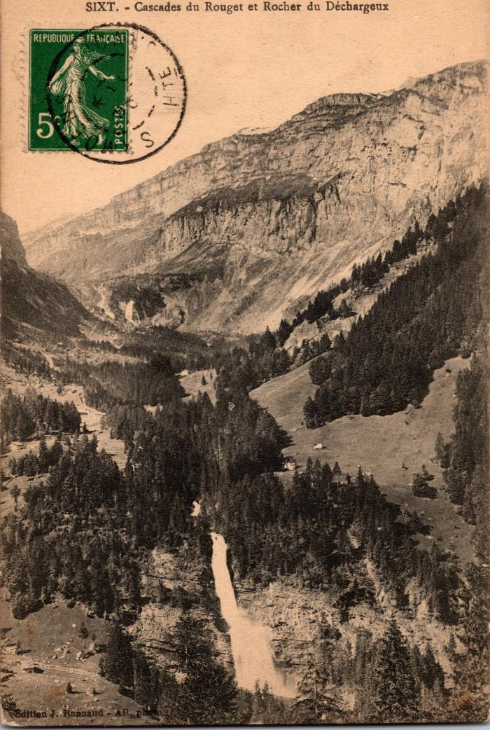
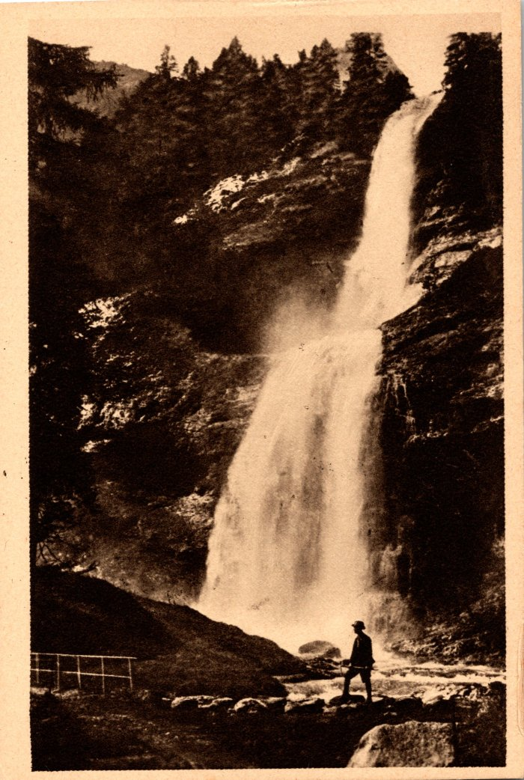
Image | Object | Description | Date
 | Carte postale de la Cascade du Rouget et du Rocher du Déchargeux (2-355) | Carte postale de la Cascade du Rouget et du Rocher du Déchargeux
 | Photos de la Cascade du Rouget (2-369) | Photos de la Cascade du Rouget
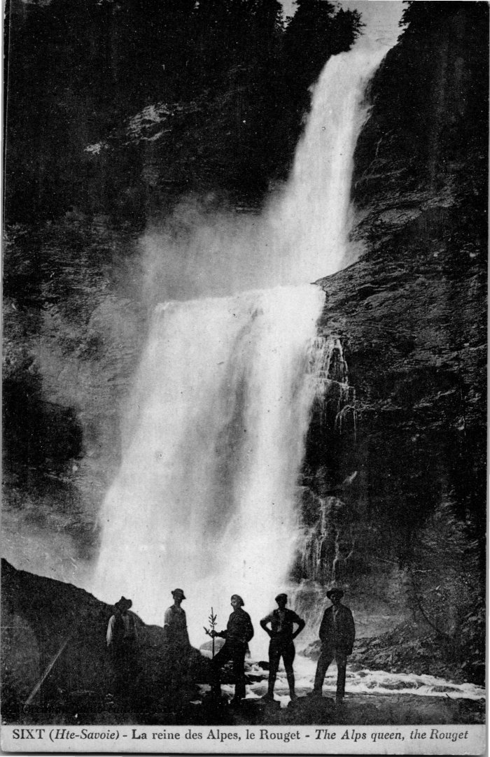
 | La cascade du Rouget (2-4131) | La cascade du Rouget
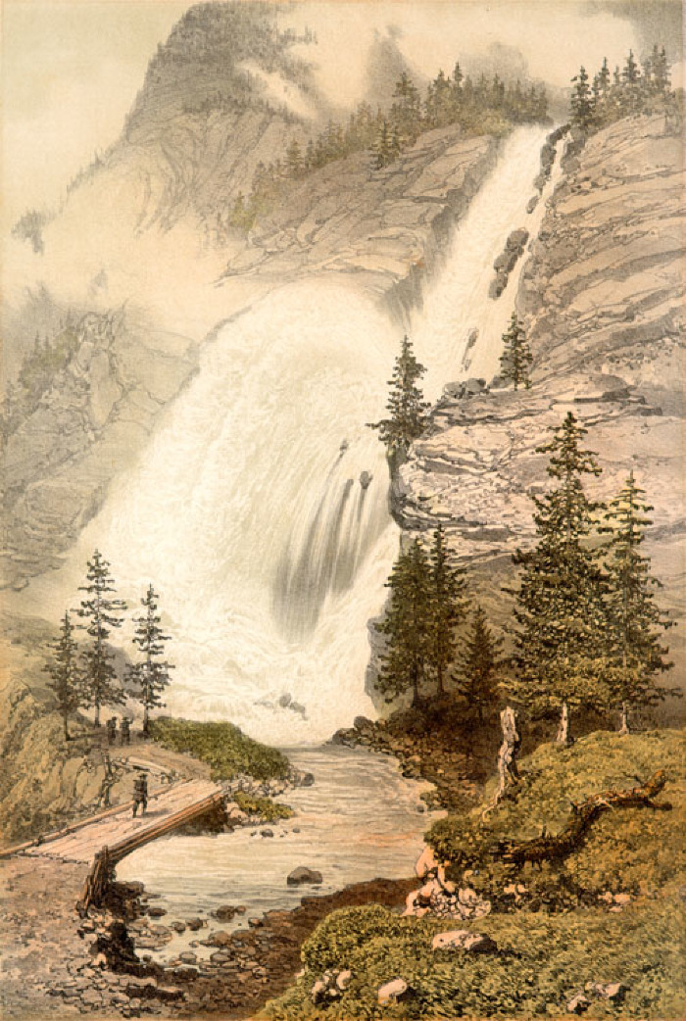
 | Lithographie de la Cascade du Rouget (51-013) | Lithographie de la Cascade du Rouget
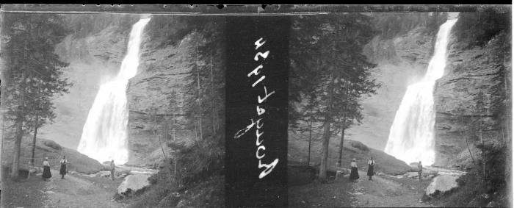 | Photo de la Cascade du Rouget - 1934 (51-028) | Photo de la Cascade du Rouget - 1934
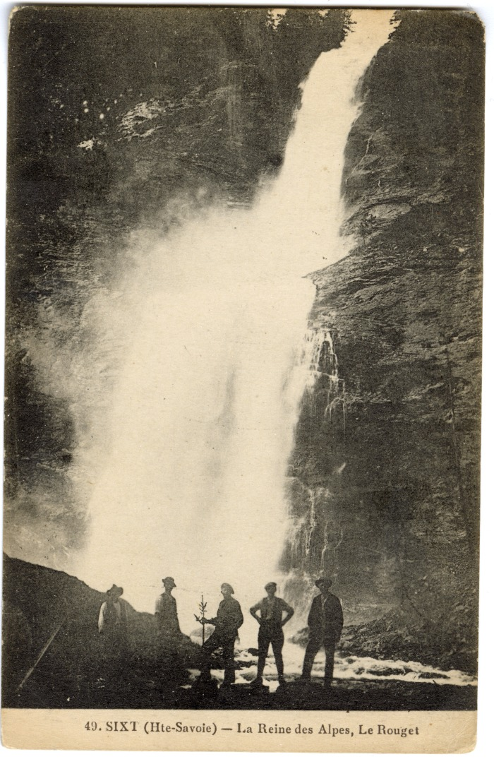
 | Photo devant La Reine des Alpes, Le Rouget (56-049) | Photo devant La Reine des Alpes, Le Rouget
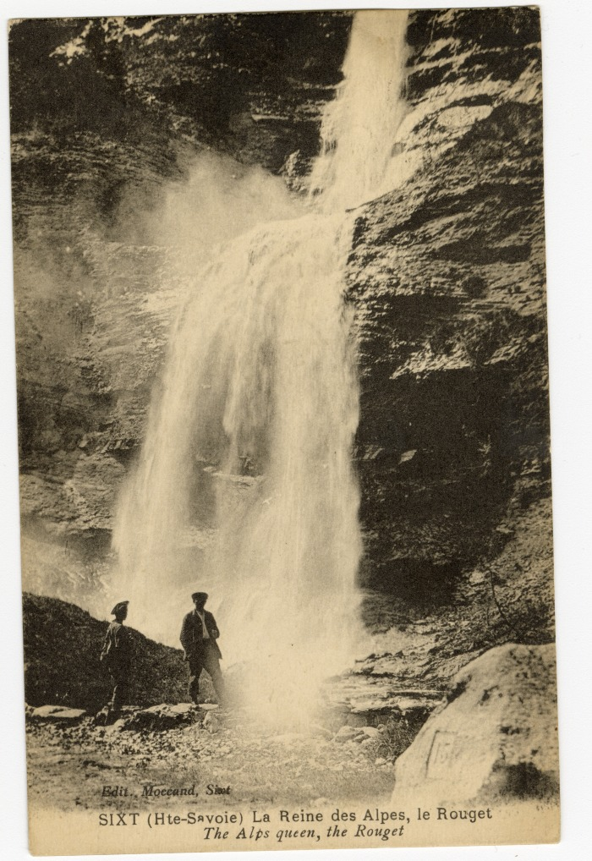
 | La Reine des Alpes, le Rouget (56-068) | La Reine des Alpes, le Rouget

